Sheet3
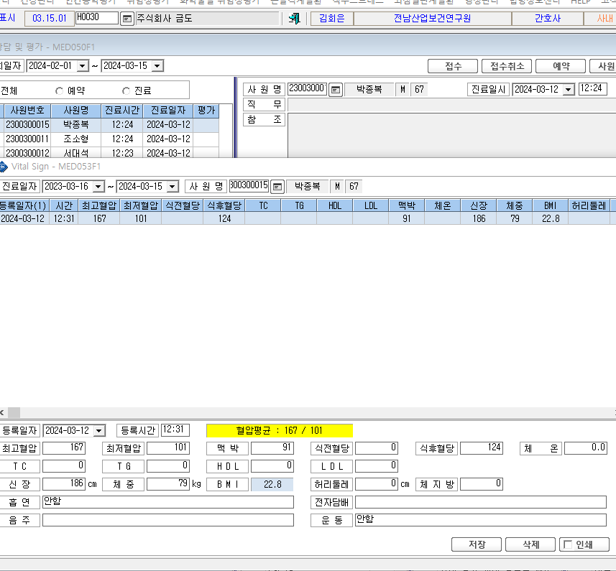
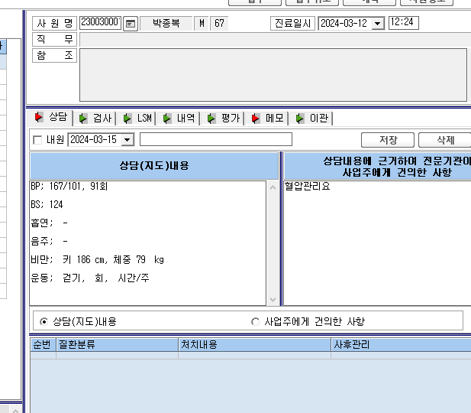

1. V/S에 입력하는 항목 중 신장, 체중, 체지방, 흡연, 전자담배, 음주, 운동에 대한 내용은 상담 지도 내용에 함께 기입이 되었으면 합니다. 단, 입력 값이 있는 항목에 대해서만 기입이 가능할까요?

